Schließplan
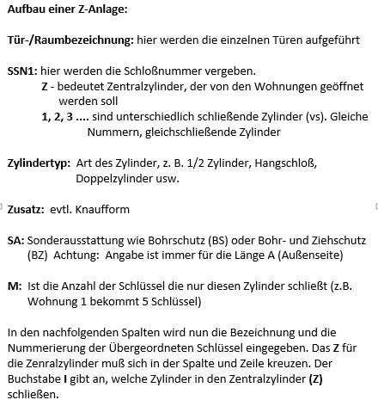
 | Schließplan |  |  | Färbungen |  | Bezeichnung übergeordneter Schlüssel > |  |  |  |  |  |  | Zentralzylinder
 |  |  |  | 1 | Messing matt vernickelt

1 | X | Neuanlage
System:
Anl.-Art: |  | Z-Anlage

 |  | Erweiterung
Anl.-Nr.: |  |  |  |  |  | Nummerierung übergeordneter Schlüssel > |  |  |  |  |  |  | Z

Kunde: |  | Mustermann

Pos. |  | Tür-/Raumbezeichnung | Anzahl übergeordneter Schlüssel >
 |  |  |  |  |  |  |  |  |  |  |  | M
 |  |  | SSN1 | ZYA | Zylindertyp | Zusatz | SA | Färbung | Länge I Knaufseite | Länge A Schließseite | M
1 |  | Haustüre | Z | 1 | 810 |  |  | 1 | 31,5 | 35,5 |  |  | Z
2 |  | Keller Zugang | Z | 1 | 810 |  |  | 1 | 31,5 | 40,5 |  |  | Z
3 |  | Garten Tür | Z | 1 | 810 |  |  | 1 | 27,5 | 27,5 |  |  | Z
4 |  | Wohnung 1 | 1 | 1 | 8710 |  |  | 1 | 35,5 | 45,5 | 5 |  | I
5 |  | Wohnung 2 | 2 | 1 | 8710 |  |  | 1 | 35,5 | 45,5 | 5 |  | I
6 |  | Wohnung 3 | 3 | 1 | 8710 |  |  | 1 | 35,5 | 45,5 | 5 |  | I
7 |  | Keller Wohnung 1 | 1 | 1 | 215 |  |  | 1 |  |  |  |  | I
8 |  | Keller Wohnung 2 | 2 | 1 | 215 |  |  | 1 |  |  |  |  | I
9 |  | Keller Wohnung 3 | 3 | 1 | 215 |  |  | 1 |  |  |  |  | I

